2021_08_data
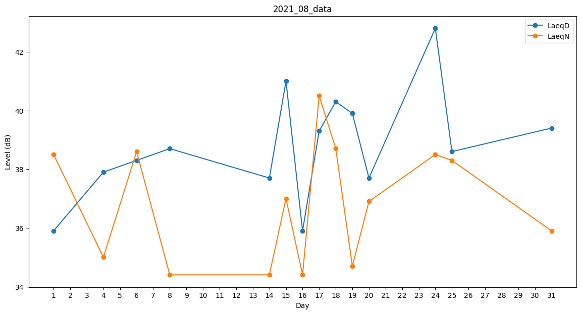
Day | LaeqD | LaeqN
1 | 35.9 | 38.5
2 | 32.9 | 0
3 | 38.3 | 0
4 | 37.9 | 35
5 | 0 | 0
6 | 38.3 | 38.6
7 | 42.5 | 0
8 | 38.7 | 34.4
9 | 41.1 | 0
10 | 35.9 | 0
11 | 38.3 | 0
12 | 35.9 | 0
13 | 35.2 | 0
14 | 37.7 | 34.4
15 | 41 | 37
16 | 35.9 | 34.4
17 | 39.3 | 40.5
18 | 40.3 | 38.7
19 | 39.9 | 34.7
20 | 37.7 | 36.9
21 | 38.6 | 0
22 | 0 | 0
23 | 0 | 0
24 | 42.8 | 38.5
25 | 38.6 | 38.3
26 | 36.2 | 0
27 | 40.6 | 0
28 | 40.3 | 0
29 | 43.2 | 0
30 | 40.1 | 0
31 | 39.4 | 35.9

